DATE
FUNCIONES |  | EJEMPLOS
getdate() | Te devuelve un array que contiene el mes, día, año, etc; (el actual si no pones nada). | date([formato de la fecha], $timestamp (es un número entero, time())). Por ejemplo $fecha = "12/01/2003 17:52"; //utilizo strtotime para convertir la cadena a un entero que corresponde con la fecha/hora $fecha = strtotime(12/01/2003 17:52); echo $fecha (obtenemos => 1070297520); //Ahora ya hemos obtenido el timestamp (int) que necesitábamos para una fecha en concreto date("d/m/Y H:i:s", $fecha);
 | Para llamar a un elemento del array tendremos que poner el ($nombreArray)[$clave]. |  | 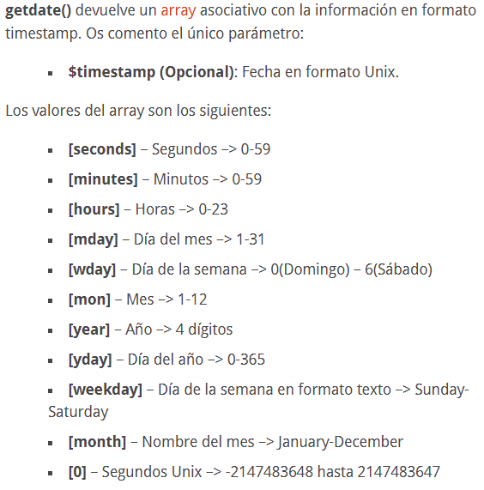
strtotime | Convierte una descripción de fecha/hora textual en Inglés a una fecha Unix | $fecha = strtotime(12/01/2003 17:52); echo $fecha (obtenemos => 1070297520);

